Feuil1
 |  | Dispositif national de suivi des bocages (DNSB) |  |  |  |  | Dispositif national de suivi des bocages (DNSB)

Informations générales |  |  |  |  | Logistique |  |  |  | Compétences
 |  |  |  |  |  |  | Variable | 1

 | Description | Le bocage est un paysage verdoyant de parcelles délimitées par des haies vives. De nombreux bocages ont disparus après la seconde guerre mondiale avec de grandes opérations de remembrement. Cependant, les haies et bocages sont des milieux privilégiés par de nombreuses espèces, et des facteurs de continuité écologique. Les deux premières phases du suivi ont été réalisées en 2020 avec la création d’une cartographie des territoires bocagers sur l’échelle de la France. Un protocole de suivi qualitatif et un référentiel national des haies sont maintenant développés pour les différents types de bocages.
 |  |  |  |  |  | Rôles |  |  | - Connaissance en botanique - Connaissance en ornithologie
 |  |  |  |  |  | DN | DR | SD
 |  |  |  |  |  | Animation Base de données | Coordination | Prospections
 | Objectif | Relevés sur le terrain pour caractériser les haies. |  | Animation
 |  |  |  | Animation nationale: Sophie Morin Animation régionale: Samuel Dembski

 |  |  |  |  |  | Protocole |  |  | Matériel
 | Utilisation | Suivi de l’évolution des haies et bocages. Aide pour les documents de planification, politiques agricoles. Cibler les zones pour la mise en place de mesures de restauration. Promouvoir la gestion durable des milieux bocagers. |  |  |  | Protocole national de relevé qualitatif des haies. A l’échelle d’un carré ou quadrat de 1 km². - Localisation des haies, des alignements d’arbres et des différents types d’occupation du sol présents - Description de l’état des fonctionnalités écologiques des haies : épaisseur, présence de bande enherbée, de bois mort, de lianes, micros-habitats, diversité d’essences, état sanitaire des végétaux, etc. |  |  | - Le fond orthophoto du carré fourni - Un support rigide pour fixer les documents de terrain et un stylo - Les fiches de description des haies du carré à l’échelle de 1km² - Un smartphone pour se repérer si nécessaire et faire de la prise de vue - Télémètre - Guide botanique - Fiche de terrain

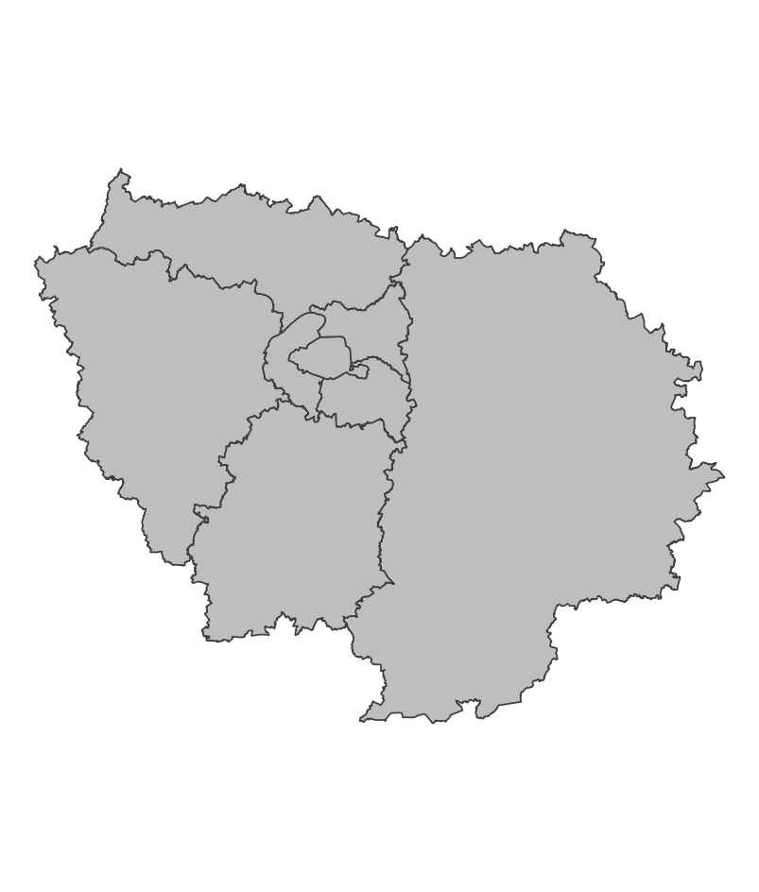
 | Zones de suivi
 |  |  | Quadrats de 1km²

 |  |  |  |  |  | Saisie/Validation des données |  |  | Diffusion des données
 |  |  |  |  |  |  | - relevés de terrain - Transmission des fiches |  | https://www.geoportail.gouv.fr https://geoservices.ign.fr/bdhaie
 |  |  |  | Partenariats
 |  |  |  | IGN

 | Temporalité

 |  |  |  |  |  | Autres informations

En savoir plus |  |  |  |  | En savoir plus

Editée le 2025-03-14

